Arkusz1
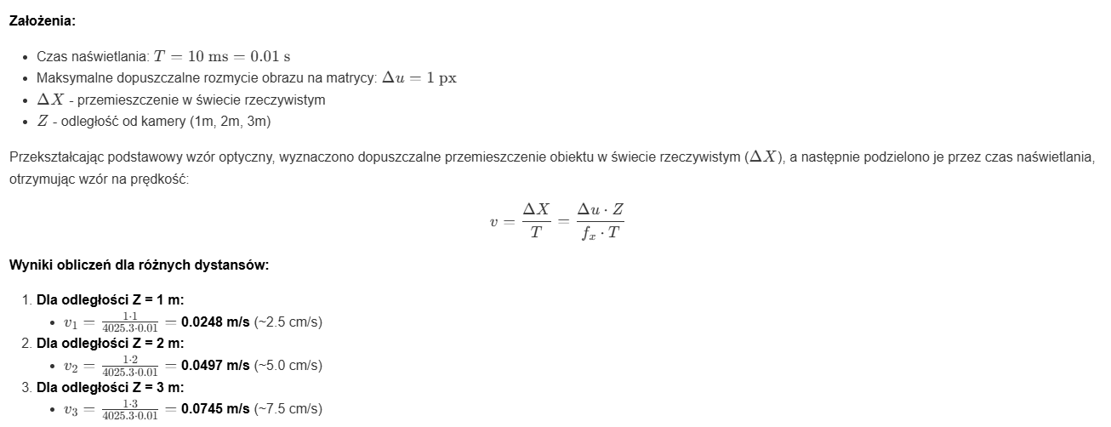
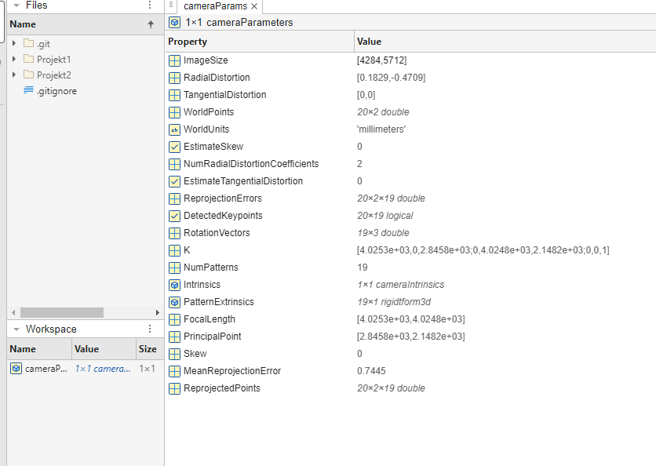
Zespół
Imię i nazwisko | Bartosz Zaborowski
Imię i nazwisko | Piotr Walczak

Informacje o kamerze
Producent i model aparatu/telefonu | Apple IPhone 16 Pro
Rozdzielczość zdjęcia [WxH px] | [4284; 5712] | z cameraParams
focal_x [px] | 4025.3 | z cameraParams
focal_y [px] | 4024.8 | z cameraParams
principal_x [px] | 2845.8 | z cameraParams
principal_y [px] | 2148.2 | z cameraParams
Pomiar odległości do wzorca
Zmierzony rozmiar wzorca [cm] | 24.2 | linijką z ekranu
Rzeczywista odległość od wzorca dla pierwszego zdjęcia [cm] | 50 | zliczone miarką
Rozmiar wzorca na pierwszym zdjęciu [px] | 2289.1357 | zdjecie wzorca wrzucone do image viewera - stamdą wymiar
Obliczona odległość do wzorca na pierwszym zdjęciu [cm] | 42.55 | ze wzoru
Rzeczywista odległość od wzorca dla drugiego zdjęcia [cm] | 100 | zliczone miarką
Rozmiar wzorca na drugim zdjęciu [px] | 1070.0353 | zdjecie wzorca wrzucone do image viewera - stamdą wymiar
Obliczona odległość do wzorca na drugim zdjęciu [cm] | 91.04 | ze wzoru | Zmierzony rozmiar wzorca [cm] | Rozmiar wzorca na pierwszym zdjęciu [px]
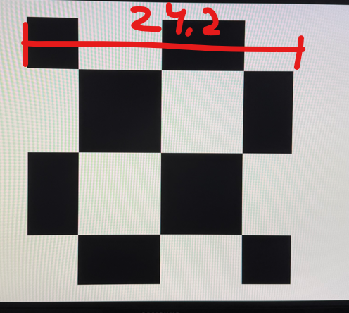

Rzeczywista odległość od wzorca dla trzeciego zdjęcia [cm] | 150 | zliczone miarką
Rozmiar wzorca na trzecim zdjęciu [px] | 630.0487 | zdjecie wzorca wrzucone do image viewera - stamdą wymiar
Obliczona odległość do wzorca na trzecim zdjęciu [cm] | 154.61 | ze wzoru
Maksymalna szybkość obiektu dla T=10ms
Dla odległości 1m | 0,0248 m/s | 0.024842868854
Dla odległości 2m | 0,0497 m/s | 0.049685737709
Dla odległości 3m | 0,0745 m/s | 0.074528606563

 |  |  | wzór na Obliczona odległość do wzorca

 |  |  | Maksymalna szybkość obiektu

